Manual för utskrift
Manual för utskrift (Micrsoft Word 2010/2013):
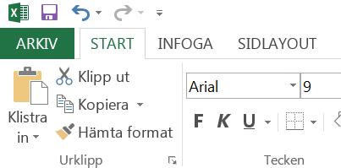
TILLBAKA TILL BLANKETTEN
1. Klicka på "ARKIV"

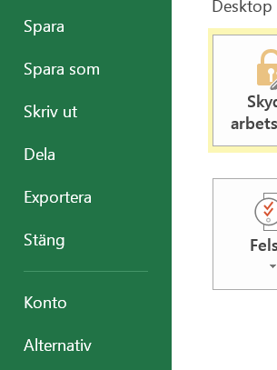
2. Klicka på "Skriv ut"

3. Välj skrivare

4. Se till att den är inställd på "Anpassa bladet till en sida"

5. Klicka på "Skriv ut"

